Sheet1
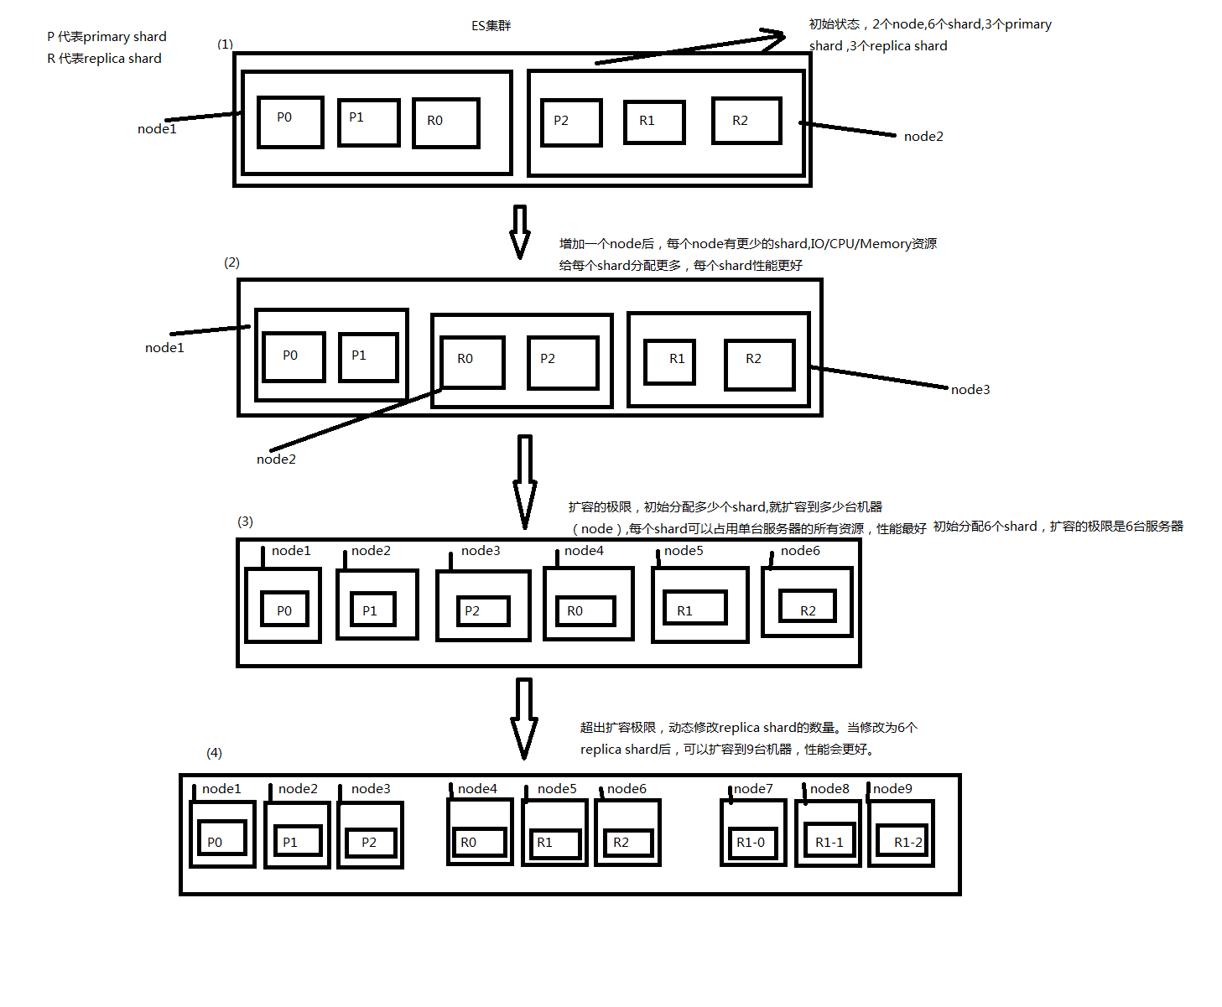
横向扩容，如何超出扩容极限，以及如何提升容错性 （1）primary&replica自动负载均衡。例子，初始状态，2个node,6个shard,3个primary shard ,3个replica shard （2）当增加node时，自动负载均衡后，每个node有更少的shard,IO/CPU/Memory资源给每个shard分配更多，每个shard性能更好。 （3）扩容的极限，初始分配多少个shard,就扩容到多少台机器（node）,每个shard可以占用单台服务器的所有资源，性能最好。如上面所述初始分配6个shard，扩容的极限是6台服务器。 （4）超出扩容极限，动态修改replica shard的数量。当修改为6个replica shard后，可以扩容到9台机器，性能会更好。 （5）提升容错性，增加节点和replica shard数量。

